Pasaporte - HC
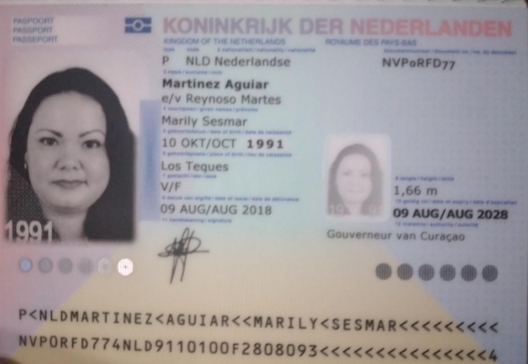
Nombre | Marily
Nombre | Sesmar
Apellido | Martinez
Apellido | Aguiar
Género: . | Femenino
Pasaporte | NVP0RFD77 | CEDIMED CLAVE
Fecha de nacimiento | 10-Oct-1991 | Marily2o26*
Edad | 31 años
Estado civil
Dirección | Commandeurs bbeg 150
Nacionalidad y domicilio: | Curazao, Paises bajos
Email: | marily@gbiz.solutions
Teléfono
Profesión
RH
Seguro
Peso
Altura
Idioma

Salud
Estadia | 23 de agosto al 4 de septiembre
 | viajan al parque de la salud (Manizales)

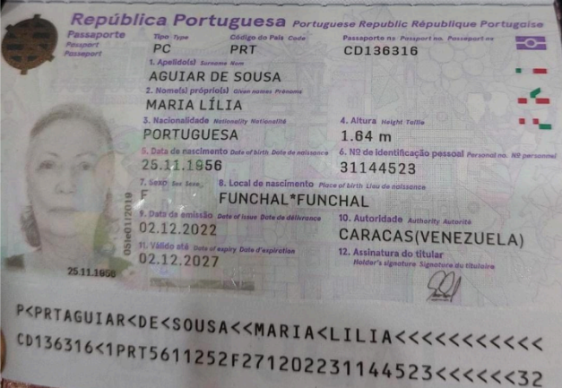
Nombre | Maria Lilia
Nombre
Apellido | Aguiar
Apellido de casada | de Sousa
Género: . | Femenino
Pasaporte | CD136316
Fecha de nacimiento | 1956-11-25
Edad
Estado civil
Dirección
Nacionalidad y domicilio:
Email:
Teléfono
Profesión
RH
Seguro
Peso
Altura
Idioma

Salud

Nombre | Jesus
Nombre | Emanuel
Apellido | Martinez
Apellido de casada | Aguiar
Género: . | masculino
Pasaporte | NSKFL47K6
Fecha de nacimiento | 16 de octubre 1984
Edad
Estado civil
Dirección
Nacionalidad y domicilio: | Curazao, paises bajos
Email:
Teléfono
Profesión
RH
Seguro
Peso
Altura
Idioma

Salud

PARQUE DE LA SALUD
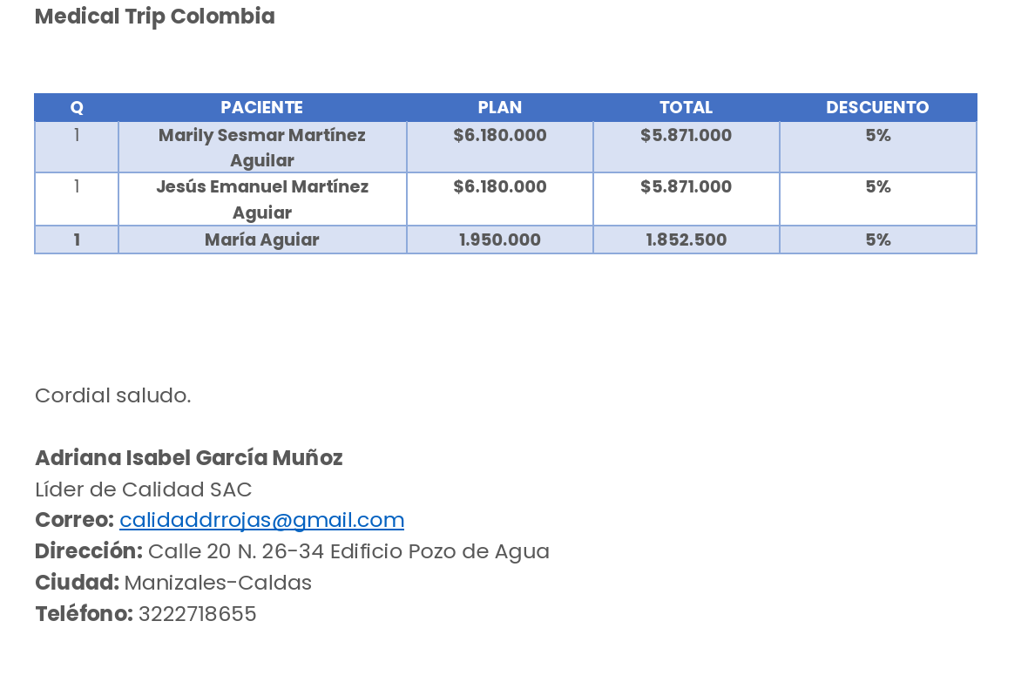

LIQUIDACIÓN PARQUE DE LA SALUD | PAQUETE | VIDEO LLAMADA | PAQUETE MENOS LA VIDEO LLAMADA | DESCUENTO 5% | TOTAL
PAC 1 - Marily | $6,300,000 | $120,000 | $6,180,000 | $309,000 | $5,871,000
PAC 2 - Jesús | $6,300,000 | $120,000 | $6,180,000 | $309,000 | $5,871,000
PAC 3 - Maria Aguiar | $1,950,000 |  | $1,950,000 | $100,000 | $1,850,000
 |  |  |  | TOTAL | $13,592,000

VIDEO LLAMADA | COMISIÓN 5% | VIDEO LLAMADAS
PAC 1 - Marily | $315,000 | $120,000
PAC 2 - Jesús | $315,000 | $120,000
PAC 3 - Maria Aguiar | $97,500
TOTAL SE DEBE A MEDICAL TRIP COLOMBIA | $727,500 | $240,000

Confirmación de
CITA CONFIRMADA CON OFTALMOLOGÍA CLEO
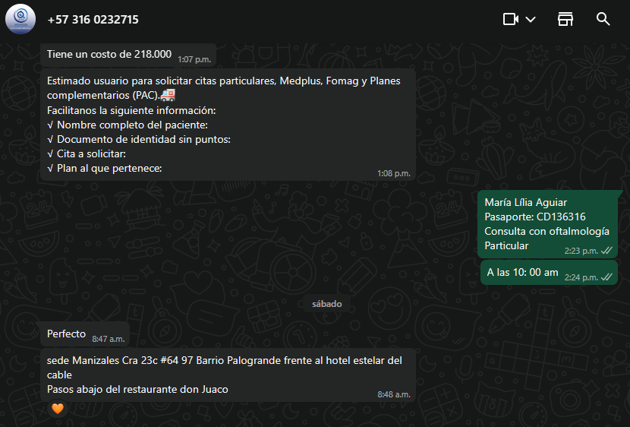

 | 0

Vuelo
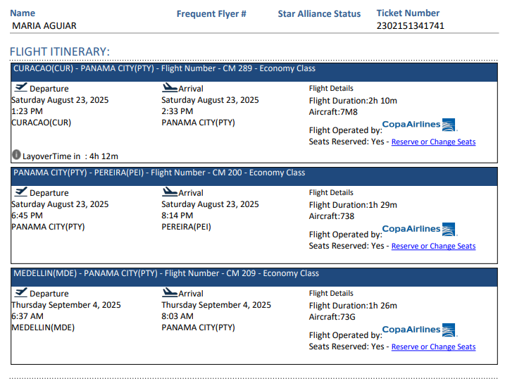
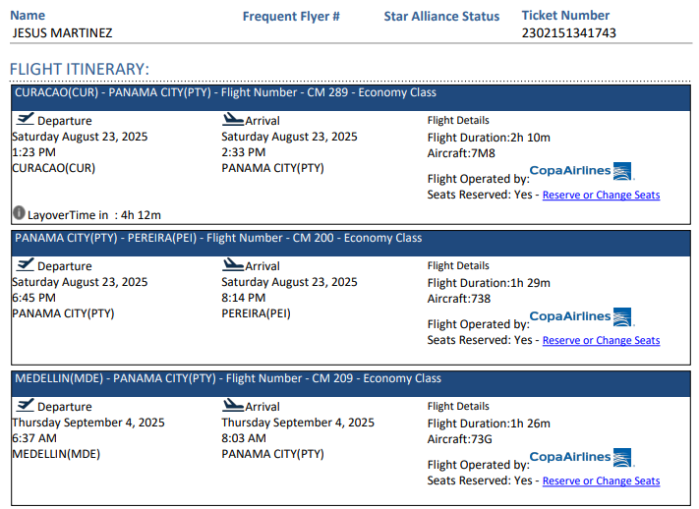
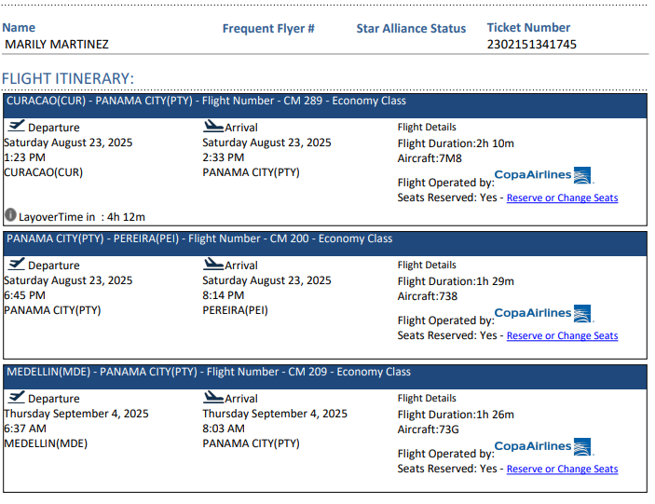

2302151341745

